Övningsbank


Lower body |  |  | Upperbody |  |  | Tabell 1. RM trappa |  |  | Tips vid uppbyggnad av styrketräningsprogram
Squats | Quads, Glutes | https://www.youtube.com/watch?v=MVMNk0HiTMg | Bicep Curls | Biceps | https://www.youtube.com/watch?v=ykJmrZ5v0Oo |  | Antal repetitioner | % av max | Tänk på vart i säsongen ni är just nu eller planerar att vara under träningsperioden. Exempelvis så bör ni ej träna hypertrofi i gymmet under säsongen.
Bulgarian Split Squat | Quads, Glutes | https://www.youtube.com/watch?v=2C-uNgKwPLE | Hammer Curls | Biceps | https://www.youtube.com/watch?v=TwD-YGVP4Bk | Power, Maximal styrka | 1 | 100
RDL | Back, Quads | https://www.youtube.com/watch?v=JCXUYuzwNrM | Chin-ups | Biceps | https://www.youtube.com/watch?v=mRy9m2Q9_1I | Power, Maximal styrka | 1-2 | 95
Calf raises | Calves | https://www.youtube.com/watch?v=ommnfVcLWxQ | Cable Curl | Biceps | https://www.youtube.com/watch?v=NFzTWp2qpiE | Maximal styrka | 4 | 90 | Bygg ett program som är designat för att vara jobbigt och krävande. Kroppen behöver uppleva fysisk stress för att få en chans till utveckling. Denna princip kallas för overloadprincipen inom träningslära
Clean | Fullbody | https://www.youtube.com/watch?v=Ty14ogq_Vok | Reverse curls | Biceps | https://www.youtube.com/watch?v=nRgxYX2Ve9w | Maximal styrka | 6 | 85
Hang Clean | Fullbody | https://www.youtube.com/watch?v=DaKC_BEN5bk | Pull/push downs | Triceps | https://www.youtube.com/watch?v=2-LAMcpzODU | >10 muskulär uthållighet | 8-10 | 80
Step ups | Quads | https://www.youtube.com/watch?v=l4AA5d5mInQ | Tricep extension | Triceps | https://www.youtube.com/watch?v=-Vyt2QdsR7E | Muskulär uthållighet | 15 | 70 | Välj rätt träningsmodell för din specifika träning.
Lunges | Quads, Glutes | https://www.youtube.com/watch?v=L8fvypPrzzs | Diamond pushups | Triceps | https://www.youtube.com/watch?v=J0DnG1_S92I | Muskulär uthållighet | 25 | 60 | Om du eller laget är nybörjare så börja träna med kroppsvikt eller pinnar. Fokusera på korrekt teknik innan ni lägger på vikter.
Legpress | Quads | https://www.youtube.com/watch?v=IZxyjW7MPJQ | Dips (Bench) | Triceps | https://www.youtube.com/watch?v=c3ZGl4pAwZ4 | Muskulär uthållighet | 40-50 | 50
Goblet Squat | Back, Quads | https://www.youtube.com/watch?v=MeIiIdhvXT4 | Dips | Triceps | https://www.youtube.com/watch?v=2z8JmcrW-As | Muskulär uthållighet | 80-100 | 40
Barbell Sidelounge | Quads, Adducturs | https://www.youtube.com/watch?v=vtPgvobdWBI | Kickbacks | Triceps | https://www.youtube.com/watch?v=6SS6K3lAwZ8 | Muskulär uthållighet | >100-150 | 30
Leg curls | Quads | https://www.youtube.com/watch?v=ELOCsoDSmrg | Skullcrushers | Triceps | https://www.youtube.com/watch?v=d_KZxkY_0cM
Leg extension | Biceps Femoris | https://www.youtube.com/watch?v=YyvSfVjQeL0 | Close Grip Benchpress | Triceps | https://www.youtube.com/watch?v=nEF0bv2FW94 | Tabell 2. Träningsmodell för styrka och hypertrofi
Single leg deadlift | Biceps Femoris, Back | https://www.youtube.com/watch?v=rnicPfTq2Hs | Overhead press | Axlar | https://www.youtube.com/watch?v=qEwKCR5JCog | Styrketräningsprogram
Prowler push | Fullbody | https://www.youtube.com/watch?v=W3OSbvKpZ7M | Pushups | Axlar | https://www.youtube.com/watch?v=IODxDxX7oi4 | Styrka | Träningserfarenhet | RM | Volym | Hastighet | Antal pass per vecka
Farmers carry | Fullbody | https://www.youtube.com/watch?v=p5MNNosenJc | Incline Benchpress | Axlar | https://www.youtube.com/watch?v=DbFgADa2PL8 |  | Nybörjare | 60-70% 1 RM | 1-3 sets, 8-12 reps | Långsam, medel | 2-3
Sumo Squat | Back, Quads | https://www.youtube.com/watch?v=NdNQ51TJPZw | Lateral Raises | Axlar | https://www.youtube.com/watch?v=3VcKaXpzqRo |  | Mellanliggande | 70-80% 1 RM | > 3 set, 6-12 reps | Medel | 2-4
Clean and jerk | Fullbody | https://www.youtube.com/watch?v=PjY1rH4_MOA | Cable-flyes | Axlar | https://www.youtube.com/watch?v=Iwe6AmxVf7o |  | Avancerad | 1 RM | > 3 set, 1-12 reps | Slow 2 fast | 4-6
Box Squats | Quads | https://www.youtube.com/watch?v=nBc_2Jyp3tM | Cable face pulls | Axlar | https://www.youtube.com/watch?v=rep-qVOkqgk | Hypertrofi | Nybörjare | 60-70% 1 RM | 1-3 sets, 8-12 reps | Långsam, medel | 2-3
Front Squats | Core, Quads | https://www.youtube.com/watch?v=uYumuL_G_V0 | Cable rows | Axlar | https://www.youtube.com/watch?v=GZbfZ033f74 |  | Mellanliggande | 70-80% 1 RM | > 3 set, 6-12 reps | Långsam, medel | 2-4
Copenhagen Adductur | Adduktorerna | https://www.youtube.com/watch?v=_ogKDmzKZOM | Benchpress | Bröst | https://www.youtube.com/watch?v=rT7DgCr-3pg |  | Avancerad | 70-100% 1 RM | > 3 set, 1-12 reps | Långsam, medel, snabb | 4-6
Nordic Curl | Biceps Femoris | https://www.youtube.com/watch?v=v_Egn_3CCsM | Declined Benchpress | Bröst | https://www.youtube.com/watch?v=LfyQBUKR8SE&t=12s
Plyometrics |  |  | Dumbell Benchpress | Bröst | https://www.youtube.com/watch?v=VmB1G1K7v94 | Tabell 3. Träningsmodeller för varierande syften
Squat Jump | Explosiveness, Power | https://www.youtube.com/watch?v=YGGq0AE5Uyc | Chest-flyes (barbell or cable) | Bröst | https://www.youtube.com/watch?v=eozdVDA78K0 | Alternativa träningsmodeller |  | RM | Volym | Hastighet | Vila
Counter Movement Jumps | Explosiveness, Power | https://www.youtube.com/watch?v=MshBlueDsDk | Chest-flyes (barbell or cable) | Bröst | https://www.youtube.com/watch?v=Iwe6AmxVf7o | Maxstyrka |  | 85-100% 1 RM | 2-5 sets, 1-3 reps | Maximal | 3-5 min
Standing long jump | Explosiveness, Power | https://www.youtube.com/watch?v=CpmTk9kmdm8 | Dips (Bench) | Bröst | https://www.youtube.com/watch?v=c3ZGl4pAwZ4 | Excentrisk Maxstyrka |  | 100-120% 1 RM | 3-5 sets, 1-3 reps | Lugn | 3-5 min
Box Jumps | Explosiveness, Power | https://www.youtube.com/watch?v=hxldG9FX4j4 | Dips | Bröst | https://www.youtube.com/watch?v=2z8JmcrW-As | Hypertrofi |  | 70-80% 1 RM | 3-6 sets, 8-12 reps | Långsam | 2-4 min
Lateral Jumps | Explosiveness, Power | https://www.youtube.com/watch?v=YwXnLsctZew | Decline press | Bröst | https://www.youtube.com/watch?v=LfyQBUKR8SE | Explosiv styrka |  | 70-85% 1 RM | 3-6 sets, 4-6 reps | Maximal | 2-5 min
Split Squat Jumps | Explosiveness, Power | https://www.youtube.com/watch?v=AmgM_PjBq0I | Pushups | Bröst | https://www.youtube.com/watch?v=IODxDxX7oi4 | Snabbstyrka |  | 40-70% 1 RM | 3-6 sets, 6-10 reps | Hög | 2-4 min
Split Jumps on box | Explosiveness, Power | https://www.youtube.com/watch?v=AmgM_PjBq0I&t=9s | Dumbell pullover | Bröst | https://www.youtube.com/watch?v=tpLnfSQJ0gg | Uthållighetsstyrka |  | 40-60% 1 RM | 2-4 sets, 15-50 reps | Lugn | 30sek-2min
Speed skaters | Explosiveness, Power | https://www.youtube.com/watch?v=PPmvRCO4VWo&t=79s | Lat Pulldown | Rygg | https://www.youtube.com/watch?v=0oeIB6wi3es | Nybörjare |  | Lätt | 1-4 sets, 10-15 reps | Lugn | 2 min
Core |  |  | Sitting Row | Rygg | https://www.youtube.com/watch?v=GZbfZ033f74&t=5s
Situps | Core | https://www.youtube.com/watch?v=jDwoBqPH0jk | Standing Row | Rygg | https://www.youtube.com/watch?v=pYcpY20QaE8 | Tabell 4. Åldersbaserad styrketräning under säsong
Russian Twists | Core | https://www.youtube.com/watch?v=wkD8rjkodUI | Row with barbell | Rygg | https://www.youtube.com/watch?v=9efgcAjQe7E | Åldersgrupp | Notes | RM | Volym | Hastighet | Antal pass per vecka
Planka | Core | https://www.youtube.com/watch?v=pSHjTRCQxIw | Back extensions | Rygg | https://www.youtube.com/watch?v=vx0jZBEmZcE | U7-12 | 20-30 min per pass | Kroppsvikt | 1-2 sets x 6-20 reps | Långsam, medel, snabb | 1-3
Flutter kicks | Core | https://www.youtube.com/watch?v=ANVdMDaYRts | Reverse back extension | Rygg | https://www.youtube.com/watch?v=3kzAV20d_dE | U13-16 | Intro till styrketräning | 70-60% 1 RM | 1-3 sets, 8-12 reps | Långsam, medel | 1-3
Side plank | Core | https://www.youtube.com/watch?v=NXr4Fw8q60o | Good morning | Rygg | https://www.youtube.com/watch?v=abknBryrJ_c | U17-19 | Mellanliggande | 70-80% 1 RM | > 3 set, 6-12 reps | Medel | 1-3
Mountain Climbers | Core | https://www.youtube.com/watch?v=De3Gl-nC7IQ | Single arm dumbell row | Rygg | https://www.youtube.com/watch?v=pYcpY20QaE8&t=6s | U20+ | Avancerad | 70-100% 1 RM | > 3 set, 1-12 reps | Medel, snabb | 1-3
Oblique twist | Core | https://www.youtube.com/watch?v=pAplQXk3dkU&t=2s | Superman | Rygg | https://www.youtube.com/watch?v=cc6UVRS7PW4
V-ups | Core | https://www.youtube.com/watch?v=CRCprXsWSI4 | Pullups | Rygg | https://www.youtube.com/watch?v=eGo4IYlbE5g | Tabell 5. Energiåterhämntning
Leg raises | Core | https://www.youtube.com/watch?v=G1SXQw061wQ | Chinups | Rygg | https://www.youtube.com/watch?v=mRy9m2Q9_1I | Återhämtning | Vila | Vila |  | psst. ATP och CrP är den energi som vi använder när vi tränar och rör på oss :)
Ankle touches | Core | https://www.youtube.com/watch?v=qE9w2_SDj9E | Ovanför och till vänster hittar ni övningar som anses vara bra för hälsosam träning men även för att skapa bra grunder. Några övningar är med komplexa och behöver mer inlärning och korrekt teknik för att minska skaderisker. Medan andra är mer enkla och kräver inte lika mycket från utövaren. Markerat i gult är mer komplexa övningar. Mestadelen av videoklippen är på engelska. |  |  | ATP återhämtning | 70% efter 30 sek | 100% efter 3-5min
Bicycle Crunches | Core | https://www.youtube.com/watch?v=xi_XeXGhAiY |  |  |  | CrP återhämnting | ca 84% efter 2 min | 100% efter 8 min
Starfish Crunches | Core | https://www.youtube.com/watch?v=Jeo2G_-ftSs
Windshield Vipers | Core | https://www.youtube.com/watch?v=eo3GXMJty_A |  |  |  | Tabell 6. Övningsordning
 |  |  |  |  |  | Prioritering
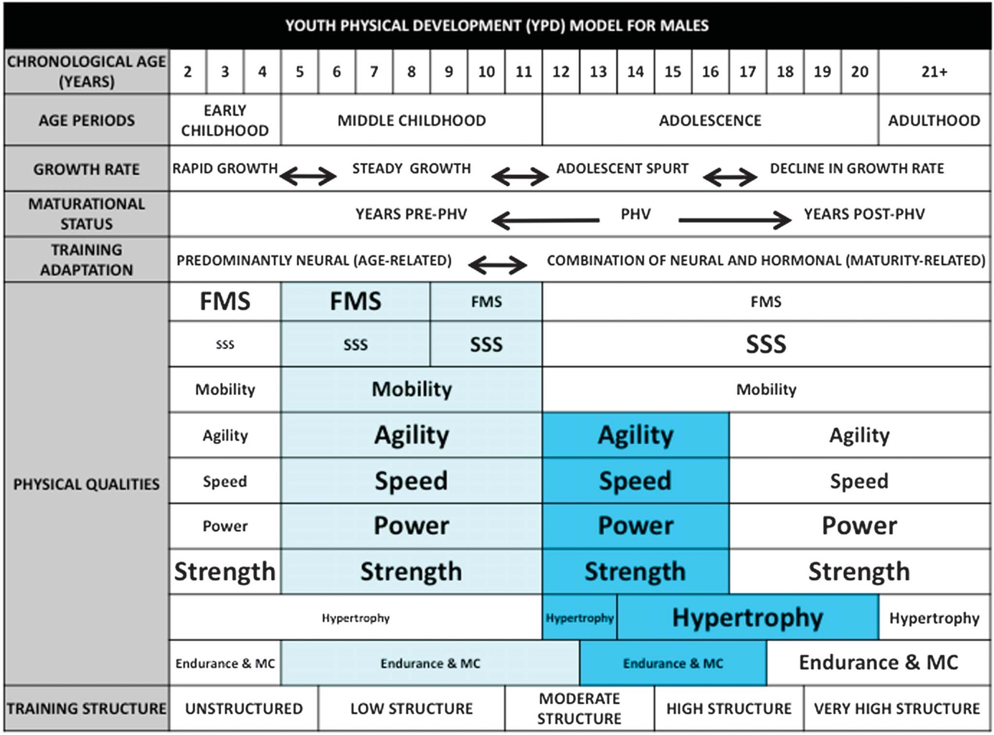
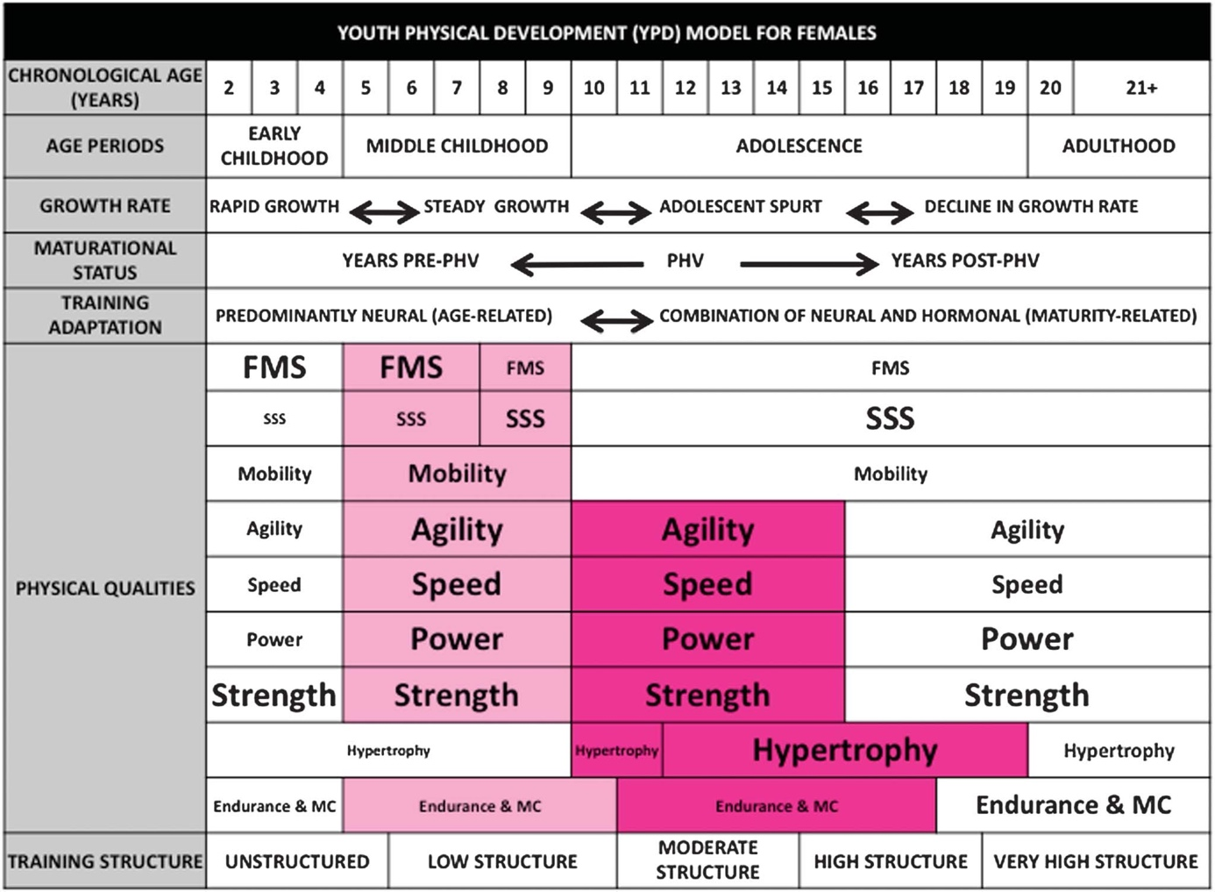
 |  |  |  |  |  | Flerledsövningar före enledsövningar |  | Ex. Squat före legcurl
 |  |  |  |  |  | Stora muskelgrupper före små |  | Ex. Benchpress före seated row
 |  |  |  |  |  | Snabbstyrketövningar först |  | Ex. Cleans före Deadlift
 |  |  |  |  |  | Växla mellan överkropp/underkropp

